Hoja1
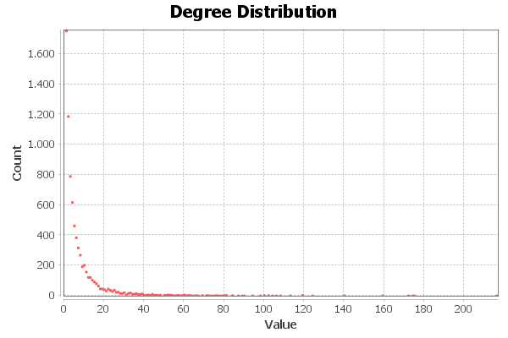
A social network of LastFM users which was collected from the public API in March 2020. Nodes are LastFM users from Asian countries and edges are mutual follower relationships between them. The vertex features are extracted based on the artists liked by the users. The task related to the graph is multinomial node classification - one has to predict the location of users. This target feature was derived from the country field for each user.
http://snap.stanford.edu/data/feather-lastfm-social.html
17 targets. Pero estos son los países, no las comunidades que reflejan los datos
Nombre y apellidos del alumno:
Ignacio Vellido Expósito
 | Nota: Punto como separador decimal
Medida | Valor
Número de nodos N | 7,624
Número de enlaces L | 27,806
Número máximo de enlaces Lmax | 58117752
Densidad del grafo L/Lmax | 0.001
Grado medio <k> | 7.294
Diámetro dmax | 15
Distancia media d | 5.2322372689
Coeficiente medio de clustering <C> | 0.285
Número de componentes conexas | 1
Número de nodos componente gigante (y %) | 7,624 (1)
Número de aristas componente gigante (y %) | 27,806 (1)

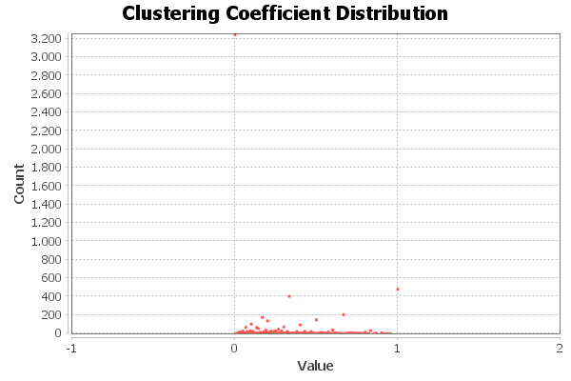
<Añadir aquí el gráfico de la distribución de grados>

<Añadir aquí el gráfico de la distribución de coeficientes de clustering>

Centralidad de Grado | Intermediación | Cercanía | Vector propio
7237 - 216 | 7199 - 2612617 | 7199 - 0.2907 | 7237 - 1.0000
3530 - 175 | 7237 - 2486453 | 7237 - 0.2856 | 3240 - 0.7149
4785 - 174 | 2854 - 2253302 | 4356 - 0.2816 | 3597 - 0.7052
524 - 172 | 4356 - 1953690 | 2854 - 0.2803 | 763 - 0.6555
3450 - 159 | 6101 - 1504994 | 5454 - 0.2798 | 2083 - 0.5940

